About
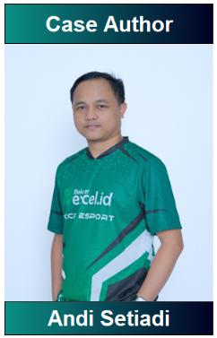

 |  | XL-TEST adalah platform inovatif yang menyediakan latihan Excel interaktif dengan pemeriksaan otomatis,
 |  | sehingga pengguna dapat langsung mengetahui jawaban yang benar maupun salah.

 |  | Terdapat 5 Level soal :

 |  |  | Easy Level | (⭐)
 |  |  | Medium Level | (⭐⭐)
 |  |  | Hard Level | (⭐⭐⭐)
 |  |  | Extreme Level | (⭐⭐⭐⭐)
 |  |  | Championship Level | (⭐⭐⭐⭐⭐)
Saya adalah seorang Excel Holic yang percaya bahwa setiap angka memiliki cerita yang bisa ditemukan dengan cara yang tepat. |  | Free Access
“Excel bukan cuma soal kerjaan tapi juga hobi yang aku nikmati.” |  | https://belajarexcel.id/xl-test/
Contact :
🌐 Web | https://setiadi.me
🪡threads | https://www.threads.com/@andisetiadi

